결과보고서
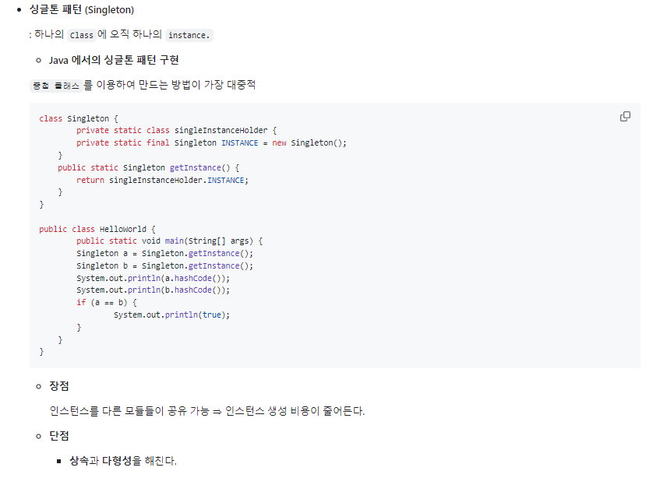
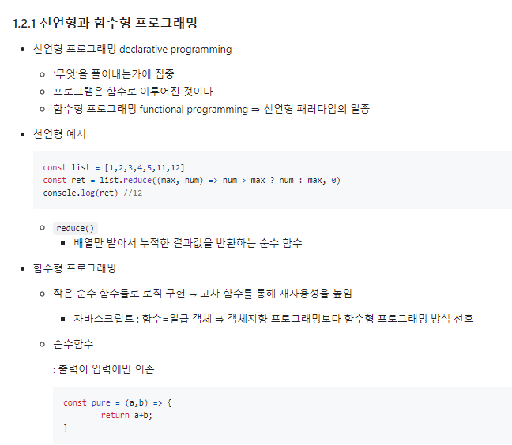
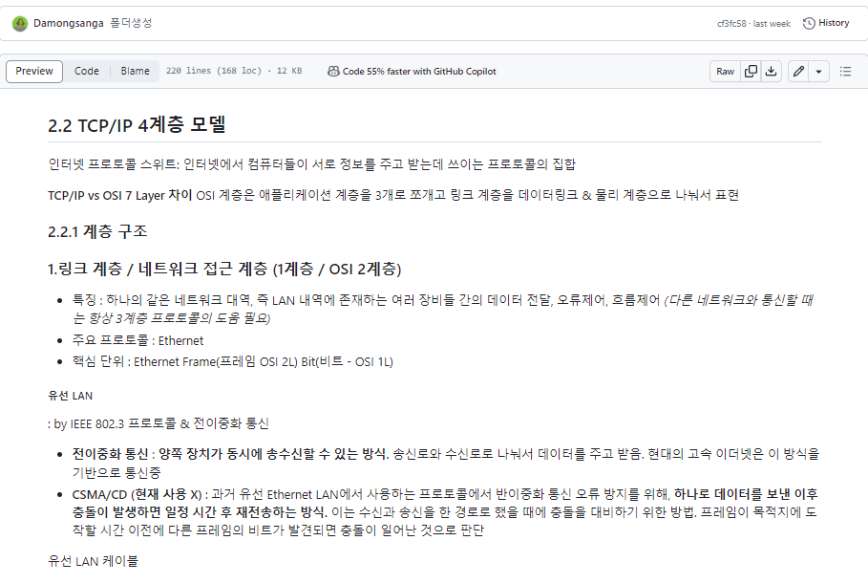
■ 23년 8월 온라인스터디 결과보고서

주제 | CS 기초 지식 쌓기
스터디장 | 이담비 | 지역/반 | 서울/8반
기간 | 2023.08.01 ~ 2023.08.31 (8月)
참석명단 | 서울 8반 이승연 서울 8반 이지은 서울 8반 정덕주 서울 8반 이담비 서울 8반 이은지(미참여) - 팀장과 논의 하 미참여(계획서 기재 이후 변동내역입니다.)
진행방식 | ■ 온라인 □ 오프라인
스터디 목표 | 두 달 안에 CS 면접 준비하기!
활동내용 | [진행 계획] CS 단계 별 범위 지정 및 개인 공부 정리한 내용 공유 (git) 피드백 및 질문 [주차별 진행 내역] 23.08.02 ~ 23.08.08 | 1.1 디자인 패턴 23.08.09 ~ 23.08.15 | 1.2 프로그래밍 패러다임 2.1 네트워크 기초 23.08.16 ~ 23.08.22 | 2.2 TCP/IP 4계층 모델 2.3 네트워크 기기 23.08.23 ~ 23.08.29 | 2.4 IP주소 2.5 HTTP [활동 내용 및 사진] CS스터디 기록 github https://github.com/damdam6/CSstudy02.git (사진 보고서 하단 첨부) [활동 소감] 이담비 : 꾸준히 공부할 수 있어서 좋았습니다. 혼자 했다면 게을러졌을 수 있는데, 꾸준히 공부를 진행할 힘이 되었어요! 바쁜 와중에도 스터디원들이 적극적으로 참여해주어서 좋았습니다. 다음달까지 쭉 이어서 목표한 진도까지 완료할 수 있으면 좋겠습니다. 이승연 : CS 공부가 처음이라 막막하고 걱정이 많았는데 팀원들이 좋은 정보를 공유해줘서 많은 도움이 되었습니다. 자율도가 높은 스터디임에도 모두 열심히 해서 많은 자극을 받기도 했습니다. 앞으로도 스터디를 통해 CS와 관련된 전체적인 내용을 빠르게 정리할 수 있으면 좋겠습니다. 이지은 : 혼자 시작했으면 다른 공부에 밀려서 CS 정리를 미뤘을 것 같은데 스터디장이 항상 잊지 않게 공지를 해주고 스터디원들도 시간에 맞춰 잘 제출해주고 있어서 저까지 꾸준히 하게 되어 좋았습니다. 목표였던 책을 전부 끝낼 때까지 밀리지 않고 잘 마칠 수 있으면 좋겠습니다! 정덕주 : 부족한 CS 지식을 훑어볼 수 있어서 좋았습니다! 다른 팀원들의 정리 내용도 참고하여 제가 본 내용 외에 추가적인 내용도 공유받을 수 있어서 더 좋았어요. 다음달까지 해당 책을 전부 훑어볼 수 있으면 좋겠습니다

 | 1. 스터디 git 생성
 | 1-1 git readMe.md 이미지
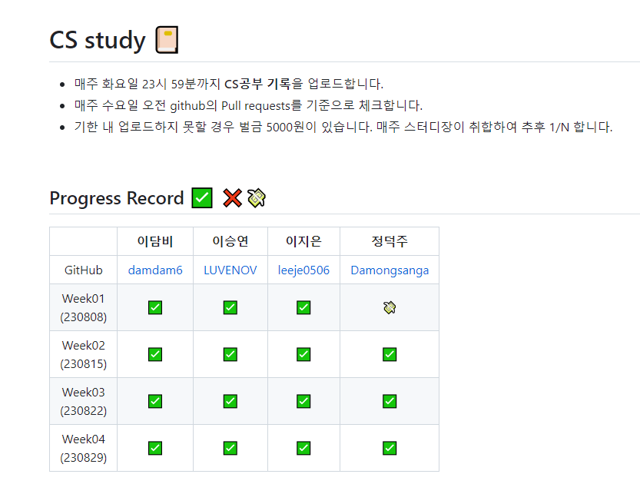

 | 2. MM을 통한 공지 및 스터디 관리
 | 2-1 스터디 시작 공지
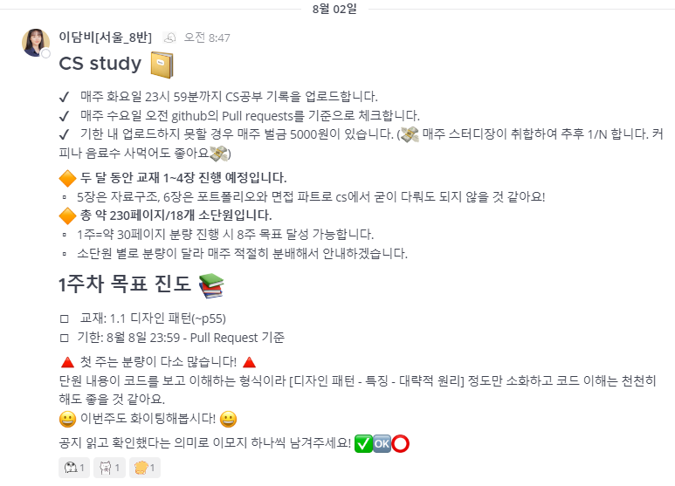

 | 2-2 주차별 분량 공지 및 스터디원 참여 점검


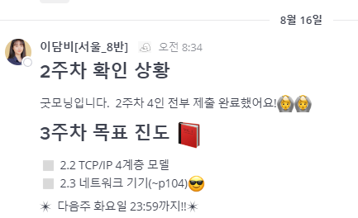

 | 3. 스터디 내용 공유 및 지식 확장
 | 3-1 공부 기록 git 업로드(fork를 통한 pull request)
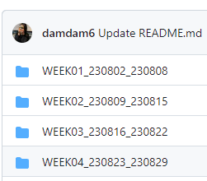
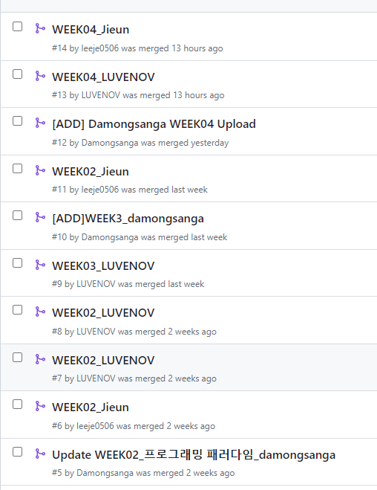

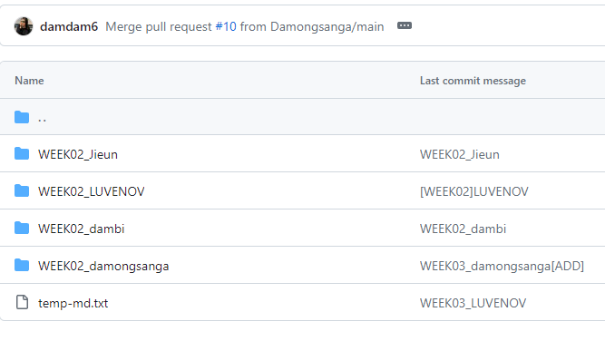

 | 3-2 참고 자료 공유 및 지식 확장

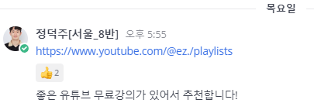

 | 3-3 git공유 자료 내용

